ENGAGEMENTS INDIVIDUELS
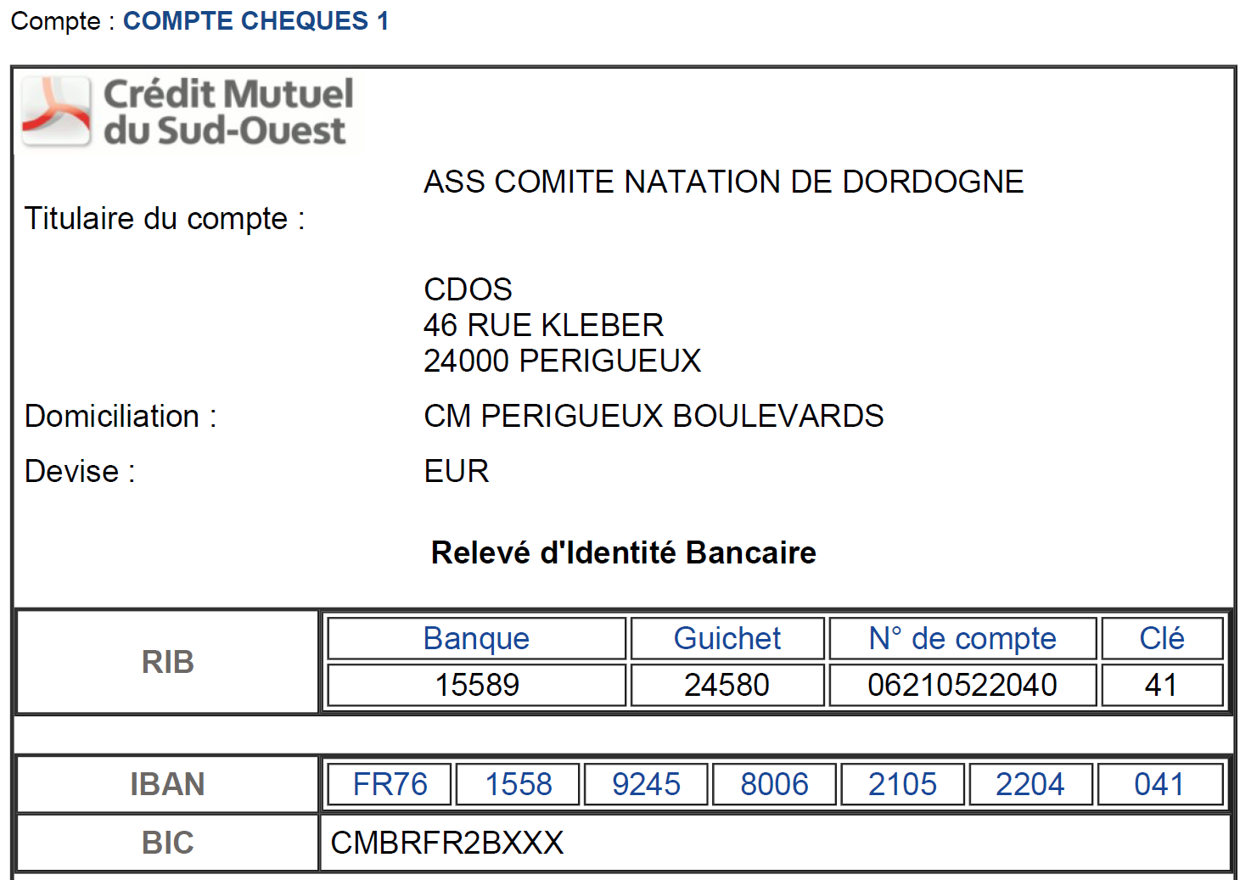
A LIRE AVANT DE REALISER VOS INSCRIPTIONS

Ce fichier est mis à disposition des clubs souhaitant faire des inscriptions de groupe
Seuls les licenciés 2023/2024 et 2024/2025 doivent etre inscrits sur ce fichier
Pré-inscriptions possibles jusqu'au 30 juin 2024 à 23h avec remise si paiement à cette date de 10% sur le total des pre-inscriptions (dépassé cette date inscription sur place possible ou sur le site jusqu'au 11 septembre 2023 à 21h)
Inscriptions possibles jusqu'au 09 septembre 2023 à 23h (dépassé cette date inscription sur place possible ou sur le site jusqu'au 14 septembre 2023 à 21h)
Les factures seront envoyées aux clubs à réception du règlement. RIB ci-dessous

EPREUVES : |  |  |  |  |  | CLUB:
10h30: Départ « La Boucle Blanche » (400 mètres)
11h15: Départ « La Boucle Pourpre » (1 500 mètres)
13h00: Départ « La Boucle Verte » (800 mètres)
14h00: Départ « La Boucle Noire » (3 000 mètres)
15h30: Départ « La Drôlesse » (200 mètres)
16h00: Départ « La Périgourdine» (Relais 4 x 500 mètres)

MERCI DE TOUT ECRIRE EN LETTRE MAJUSCULE
N° NAGEURS | NOM | PRENOM | SEXE | DATE DE NAISSANCE | N° DE LICENCE 2023/2024 OU 2024/2025 | CLUB | EPREUVES | TARIF
 | 10h30: Départ « La Boucle Blanche » (400 mètres) |  |  |  |  |  | Total | 11 €
1 |  |  |  |  |  |  | 400m | 11 €
2
3
4
5
6
7
8
9
10
 | 11h15: Départ « La Boucle Pourpre » (1 500 mètres) |  |  |  |  |  | Total | 20 €
1 |  |  |  |  |  |  | 1500m | 20 €
2
3
4
5
6
7
8
9
10
 | 13h00: Départ « La Boucle Verte » (800 mètres) |  |  |  |  |  | Total | 16 €
1 |  |  |  |  |  |  | 800m | 16 €
2
3
4
5
6
7
8
9
10
 | 14h00: Départ « La Boucle Noire » (3 000 mètres) |  |  |  |  |  | Total | 25 €
1 |  |  |  |  |  |  | 3000m | 25 €
2
3
4
5
6
7
8
9
10
 | 15h30: Départ « La Drôlesse » (200 mètres) |  |  |  |  |  | Total | 6 €
1 |  |  |  |  |  |  | 200m | 6 €
2
3
4
5
6
7
8
9
10
 | CHALLENGE DECOUVERTE 600m: Combiné du 200m et 400m |  |  |  |  |  | Total | 15 €
1 |  |  |  |  |  |  | 600m | 15 €
2
3
4
5
6
7
8
9
10
 | CHALLENGE PROMOTIONNEL 1200m: Combiné du 400m et 800m |  |  |  |  |  | Total | 25 €
1 |  |  |  |  |  |  | 1200m | 25 €
2
3
4
5
6
7
8
9
10
 | CHALLENGE PROMOTIONNEL 2300m: Combiné du 800m et 1500m |  |  |  |  |  | Total | 33 €
1 |  |  |  |  |  |  | 2300m | 33 €
2
3
4
5
6
7
8
9
10
 | CHALLENGE ELITE 4500m: Combiné du 1500m et 3000m |  |  |  |  |  | Total | 40 €
1 |  |  |  |  |  |  | 4500 | 40 €
2
3
4
5
6
7
8
9
10

